DFDs
Level 0: Kontekstni dijagram | Komentari
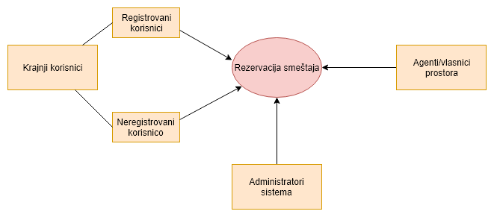 | Krajnji korisnici i agenti/vlasnici prostora pristupaju sistemu za rezervaciju smeštaja preko interneta. Administrator sistema se nalazi u istoj mreži kao i sistem za rezervaciju smeštaja.

Level 1: Moduli aplikacije
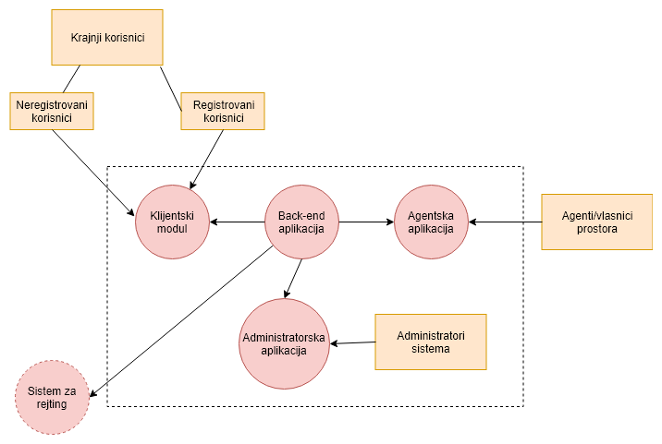 | Sistem za rezervaciju smeštaja je podeljen na više modula kojima upravlja Back-end aplikacija: 1) Klijentski modul - obezbeđuje interfejs za krajnjeg korisnika i sve funkcionalnosti koje su njemu neophodne; 2) Agentska aplikacija - obezbeđuje interfejs za agente/vlasnike prostora i sve funkcionalnosti koje su im neophodne; 3) Administratorska aplikacija - kontrolni panel za administratore sistema; 4) Sistem za rejting - omogućava da korisnik koji je koristio smeštaj po potvrdi svog boravka unese ocenu i komentar, kao i da pretraži rejtinge. Nalazi se u cloud-u.

Level 2 -Back-end aplikacija
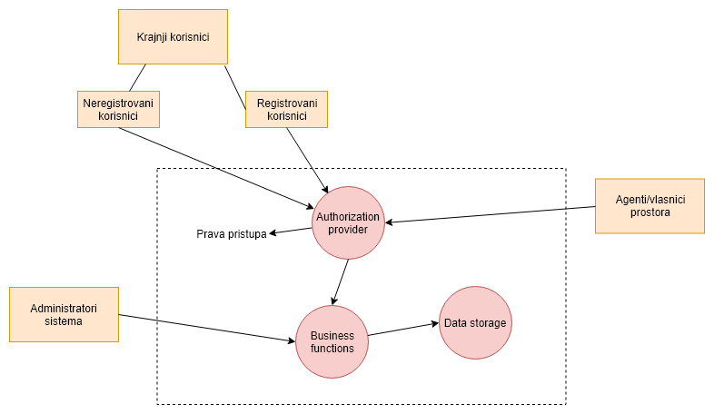 | Back-end aplikacija obavlja kompletnu poslovnu logiku i obezbeđuje servise svim drugim modulima. 1) Authorization Provider - proverava identitete korisnika i prava pristupa; 2) Business Functions - obezbešuju razmenu informacija između korisnika i data storage-a.

Level 2 -Agentska aplikacija
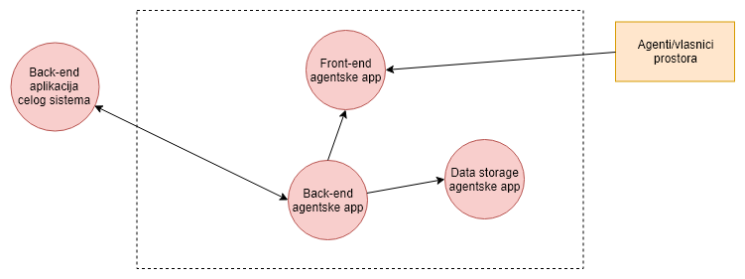 | Agentska aplikacija (aplikacija za iznajmljivače smeštaja) ima sopstveni mini backend i bazu u kojoj se čuvaju podaci o smeštaju i zauzeću, a sinhornizuje se glavnim Back-end sistemom putem web servisa. Ova sinhronizacija se obavlja svaki put kada se aplikacija pokrene (može po logovanju korisnika), i zatim tokom aktivne sesije upisuje sve promene u lokalnu bazu i istovremeno promene prosleđuje glavnom back-endu.

